Návod
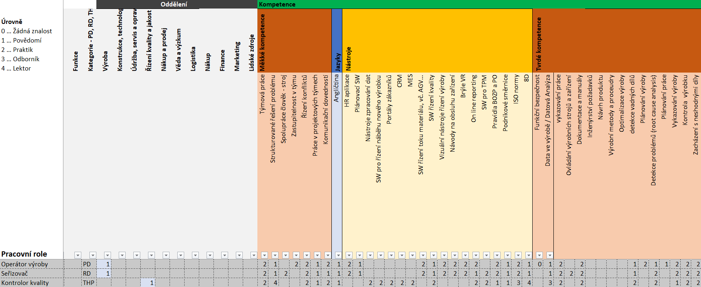
 | Úrovně
0 | Žádná znalost
1 | Povědomi: Pochopení základních znalostí, schopností/dovedností a jejich praktického využití.
2 | Praktik: dobré znalosti, zkušenosti s danou kompetencí/dovedností. Schopen plikovat znalosti, zkušenosti s danou kompetencí/dovedností a sdílet je s ostatními, včetně používání nejvhodnějších nástrojů a technik pro řešení.
3 | Odborník: odborná znalost nebo schopnost/schopnost vyvíjet a používat postupy a dovednosti jako jednotlivec a/nebo poskytovat kvalifikované stanovisko týmu. Uznávaný odborník a poradce v oblasti tvorby řešení a nápadů, včetně metod, nástrojů, technik, vedení nebo vedení ostatních v oblasti osvědčených postupů při využívání specifických znalostí a dovedností.
4 | Lektor: schopen učit ostatní danou kompetenci. Expert v daném oboru s aktuálními znalostmi a dovednostmi.

Přiřazení role do oddělení (1 či více)
platná buňka má hodnotu „1“
Specifikace kompetencí (měkké, tvrdé, nástroje a jazyky):
nutnost přidat nové kompetence dle specifikovaných rolí
buňky nabývají hodnot 0-4 dle definic výše
Název specifikované role

Seznam trendů

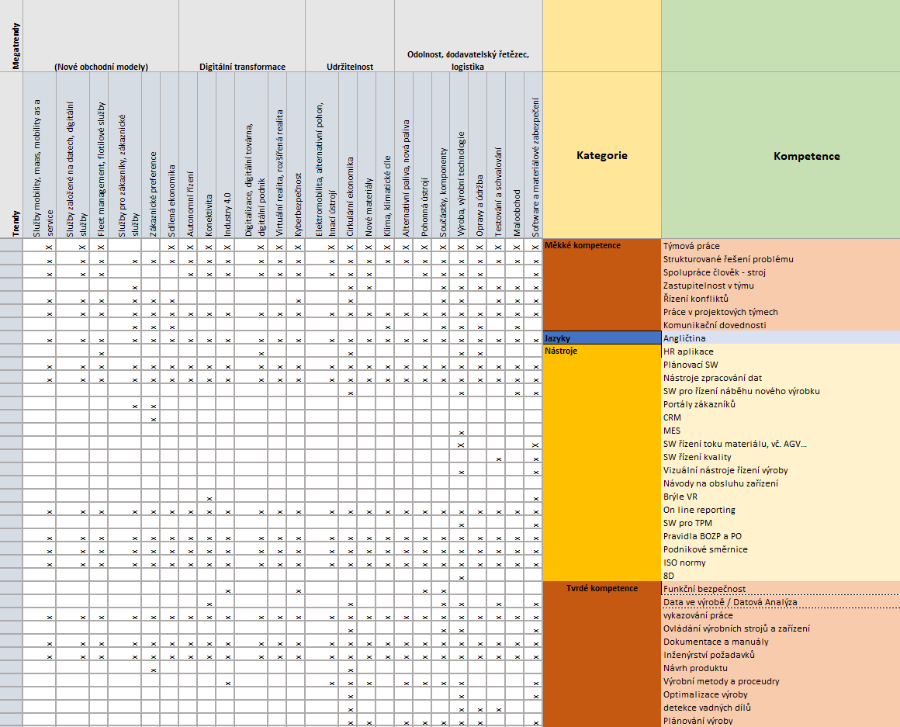

Seznam dovedností
Kategorie dovedností
Přiřazení dovednosti k trendu pomocí "X"

